Tabla 16
Modelo | Entrenamiento y presición | Entrenamiento y perdida | Mejor Iteración
ResNet152 | 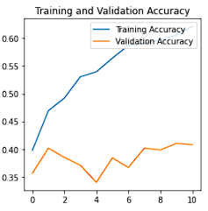 | 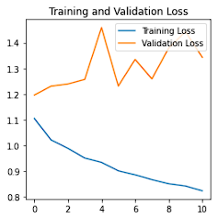 | Epoch 11/30: -loss: 0.8250 -acc: 0.6216 -val_loss: 1.3427 -val_acc: 0.4079
ResNet152:A pesar de que se afino el modelo el indicador de presición bajo un 7%, la perdida aunmeto en 1% y la validación de la prescicón bajo un 2%.
MobileNet | 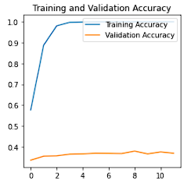 | 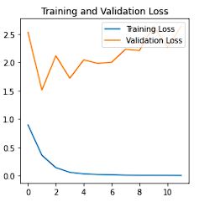 | Epoch 12/30: -loss: 0.0026 -acc: 1.0000 -val_loss: 2.6437 -val_acc: 0.3700
MobileNet: El modelo con Fine Tunning mejoro en cuanto al indicador de precisión con en un 100%, aún así sigue existiendo una amplia brecha entre la validación de precisión y la precisión por lo cual aún se tiene un modelo sobre entrenado.
Xception | 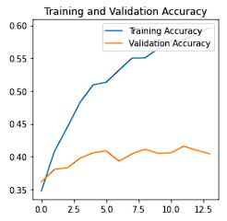 | 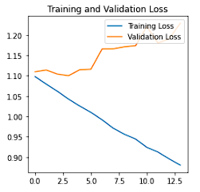 | Epoch 14/40: -loss: 0.8802 -acc: 0.5967 -val_loss: 1.2294 -val_acc: 0.404
Xception: El modelo con Fine Tunning tuvo una muy ligera mejora mejoro en cuanto al indicador de precisión con en un 59% y una mejor métrica de validación del 49%, en este modelo también continúa existiendo una amplia brecha entre la validación de precisión y la precisión por lo cual aún se tiene un modelo sobre entrenado.
VGG16 | 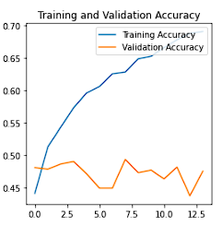 | 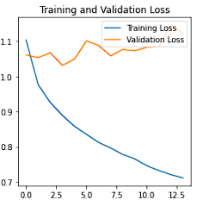 | Epoch 14/30: -loss: 0.7105 -acc: 0.6906 -val_loss: 1.1222 -val_acc: 0.4751
VGG16: El modelo con Fine Tunning sorpresivamente disminuye la precisión de un 100% a un 69%, la métrica de validación es de un 47% y la perdida de70% cuyo valor aumento considerable con respecto al modelo no afinado.

Tabla 18
ResNet152 |  | ResNet152
Matriz de confusión | Metricas de clasificación | Matriz de confusión | Metricas de clasificación
 |  | 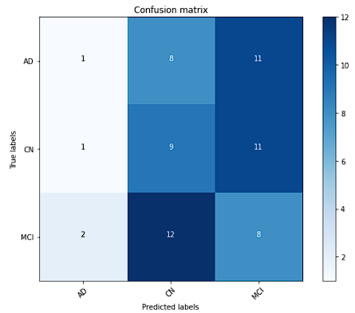 | 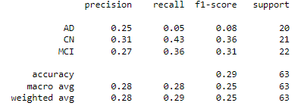
ResNet152: En la matriz de confusión se puede observar que se clasificaron buen 18 imágenes de 63 lo cual equivale a un 28% de éxito, dicha métrica de clasificación es la más baja de todos los modelos, se puede evidenciar que ninguna de las clases presenta un alto valor en la diagonal principal donde se ubican los (TP), podemos concluir que el modelo arroja resultados deficientes y que debe ser mejorado. Se observan métricas demasiado bajas para proponer este modelo como solución válida para diagnóstico de Alzheimer mediante la clasificación de imágenes de resonancia magnética. |  | ResNet152: En la matriz de confusión se puede observar que se clasificaron buen 18 imágenes de 63 lo cual equivale a un 28% de éxito, dicha métrica de clasificación es la más baja de todos los modelos, se puede evidenciar que ninguna de las clases presenta un alto valor en la diagonal principal donde se ubican los (TP), podemos concluir que el modelo arroja resultados deficientes y que debe ser mejorado. Se observan métricas demasiado bajas para proponer este modelo como solución válida para diagnóstico de Alzheimer mediante la clasificación de imágenes de resonancia magnética.
MobileNet |  | MobileNet
 |  | 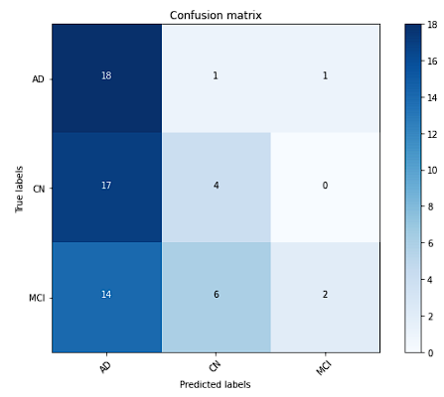 | 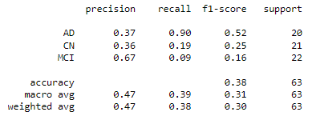
Xception |  | Xception
MobileNet: En la matriz de confusión se puede observar que se clasificaron buen 24 imágenes de 63 lo cual equivale a un 38% de éxito, dicha métrica de clasificación es muy baja para un escenario tan complejo como el que plantea el presente trabajo. La clase que mejor clasifico fue "AD", con un total de 18 (TP) y solo 2 (TN) las otras dos clases apenas lograron clasificar 4 de 17 para la clase "CN" y 2 de 22 para la clase MCI. La métrica de F1 tiene un valor muy bajo con apenas un 38% de precisión, podemos destacar la métrica de recall para la clase de "AD" ya que como se menciono tuvo mejores casos de éxito que las demás clases. |  | MobileNet: En la matriz de confusión se puede observar que se clasificaron buen 24 imágenes de 63 lo cual equivale a un 38% de éxito, dicha métrica de clasificación es muy baja para un escenario tan complejo como el que plantea el presente trabajo. La clase que mejor clasifico fue "AD", con un total de 18 (TP) y solo 2 (TN) las otras dos clases apenas lograron clasificar 4 de 17 para la clase "CN" y 2 de 22 para la clase MCI. La métrica de F1 tiene un valor muy bajo con apenas un 38% de precisión, podemos destacar la métrica de recall para la clase de "AD" ya que como se menciono tuvo mejores casos de éxito que las demás clases.
 |  | 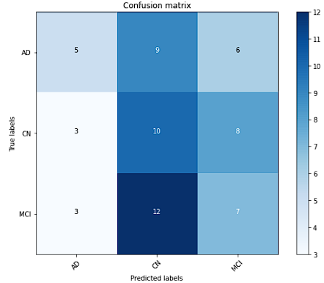 | 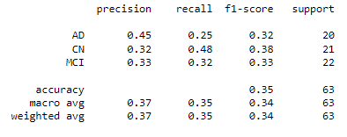
Xception: En la matriz de confusión se puede observar que se clasificaron buen 22 imágenes de 63 lo cual equivale a un 34% de éxito, dicha métrica de clasificación es muy baja. Lo anterior nos indica la ineficiente capacidad del modelo para clasificar las IMR. Para este modelo aún encontramos valores muy bajos de clasificación, la clase que mejor se clasifico es "CN" con un valor de 10 de 21, lo cual se puede reflejar en el valor más alto para el recall igual a 48%. Este modelo tampoco es viable utilizarlo como solución a nuestro problema planteado. |  | Xception: En la matriz de confusión se puede observar que se clasificaron buen 22 imágenes de 63 lo cual equivale a un 34% de éxito, dicha métrica de clasificación es muy baja. Lo anterior nos indica la ineficiente capacidad del modelo para clasificar las IMR. Para este modelo aún encontramos valores muy bajos de clasificación, la clase que mejor se clasifico es "CN" con un valor de 10 de 21, lo cual se puede reflejar en el valor más alto para el recall igual a 48%. Este modelo tampoco es viable utilizarlo como solución a nuestro problema planteado.
VGG16 |  | VGG16
 |  | 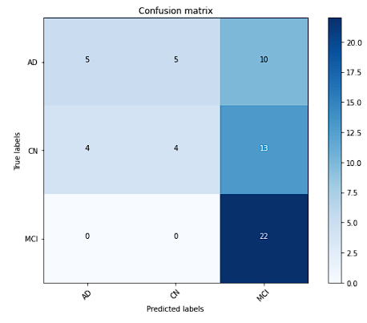 | 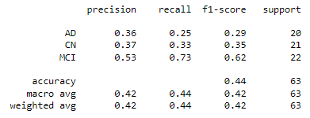
VGG16: En la matriz de confusión se puede observar que se clasificaron buen 31 imágenes de 63 lo cual equivale a un 49% de éxito, dicha metrica de clasificación es la mejor obtenida de los 4 modelos, de igual manera no se considera un modelo viable para clasificar imagenes medicas aún. Sorpresivamente y a diferencia del MobileNet clase que mejor se clasifico fue la MCI con un total de 22 de 22 imagenes correctamente clasificadas (TP) y 0 (TN). |  | VGG16: En la matriz de confusión se puede observar que se clasificaron buen 31 imágenes de 63 lo cual equivale a un 49% de éxito, dicha metrica de clasificación es la mejor obtenida de los 4 modelos, de igual manera no se considera un modelo viable para clasificar imagenes medicas aún. Sorpresivamente y a diferencia del MobileNet clase que mejor se clasifico fue la MCI con un total de 22 de 22 imagenes correctamente clasificadas (TP) y 0 (TN).

